register
case_id | model_name | url | case_title | method | data | expected | actual | test_result
1 | 注册接口 | /member/register | 注册接口正常验证
2 | 注册接口 | /member/register | 注册已存在的手机号
3 | 注册接口 | /member/register | 手机号非空校验
4 | 注册接口 | /member/register | 手机号长度校验
5 | 注册接口 | /member/register | 手机号类型校验
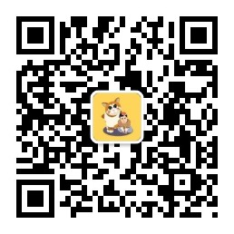
6 | 注册接口 | /member/register | 手机号段非法校验
7 | 注册接口 | /member/register | 手机号包含空格校验
8 | 注册接口 | /member/register | 密码非空校验
9 | 注册接口 | /member/register | 密码长度校验
10 | 注册接口 | /member/register | 密码包含空格校验

